상품제안서
초롱골드 수저세트 2P (오동나무함,보자기포장) | 상품코드: F03430

 |  |  |  |  |  |  | 02-412-0044 | www.easy1.co.kr
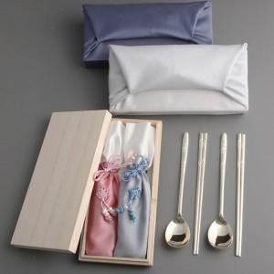

【상세/제작정보】 | <배송비> 40개당 6,000원

【인쇄/포장옵션】 | 레이저 / 포장지포장

【공급단가】 | 수량 | 50~ | 100~ | 500~ | 1,000~ | 2,000~
*VAT별도 | 단가 | 22,100원 | 21,760원 | 21,250원 | 20,400원 | 19,550원

【상품 URL】 | http://www.easy1.co.kr/src/goods_detail.php?gdno=3430

